LinkedIn Carrusel
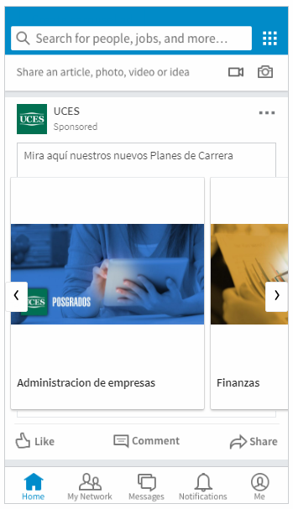
 | LinkedIn Carousel

Company Page Linkedin | Sanofi

 |  | Caracteres Usados | Caracteres Máximos Permitidos

Texto Introductorio | Ingresa a www.vacunacionlaboral.cl: La plataforma sobre enfermedades prevenibles por vacunas en el ámbito laboral | 113 | 150 | 37

 |  | SELECCIONAR
URL de destino | La Url puede usarse en todas las Cards, o sólo para el texto introductorio | Usar en todas las Cards |  | Usar en Texto Introductorio | x

SETEO DE CARDS - (ENTRE 2 Y 10)

CARD #1
Imagen ó Video | Imagen: 1080x1080 pixels (Peso máximo: 10 MB) Únicamente jpeg, png (no flash, no gif)

Título | Informarse sobre beneficios de la vacunación | Caracteres Usados | Caracteres Máximos Permitidos | Caracteres Restantes
 |  | 44 | 45 | 1
URL de destino | https://www.vacunacionlaboral.cl/es/vacunacion-en-empresas

CARD #2
Imagen ó Video | Imagen: 1080x1080 pixels (Peso máximo: 10 MB) Únicamente jpeg, png (no flash, no gif)

Título | Retorno sobre inversión de campaña antigripal | Caracteres Usados | Caracteres Máximos Permitidos | Caracteres Restantes
 |  | 45 | 45 | 0
URL de destino | https://www.vacunacionlaboral.cl/es/retorno-sobre-inversion

CARD #3
Imagen ó Video | Imagen: 1080x1080 pixels (Peso máximo: 10 MB) Únicamente jpeg, png (no flash, no gif)

Título | Consultar las vacunas sugeridas por sector | Caracteres Usados | Caracteres Máximos Permitidos | Caracteres Restantes
 |  | 42 | 45 | 3
URL de destino | https://www.vacunacionlaboral.cl/es/otras-enfermedades

CARD #4
Imagen ó Video | Imagen: 1080x1080 pixels (Peso máximo: 40 kb) Únicamente jpeg, png (no flash, no gif)

Título | Contactar a nuestro equipo | Caracteres Usados | Caracteres Máximos Permitidos | Caracteres Restantes
 |  | 26 | 45 | 19
URL de destino | https://www.vacunacionlaboral.cl/es/contacto

